sko 120
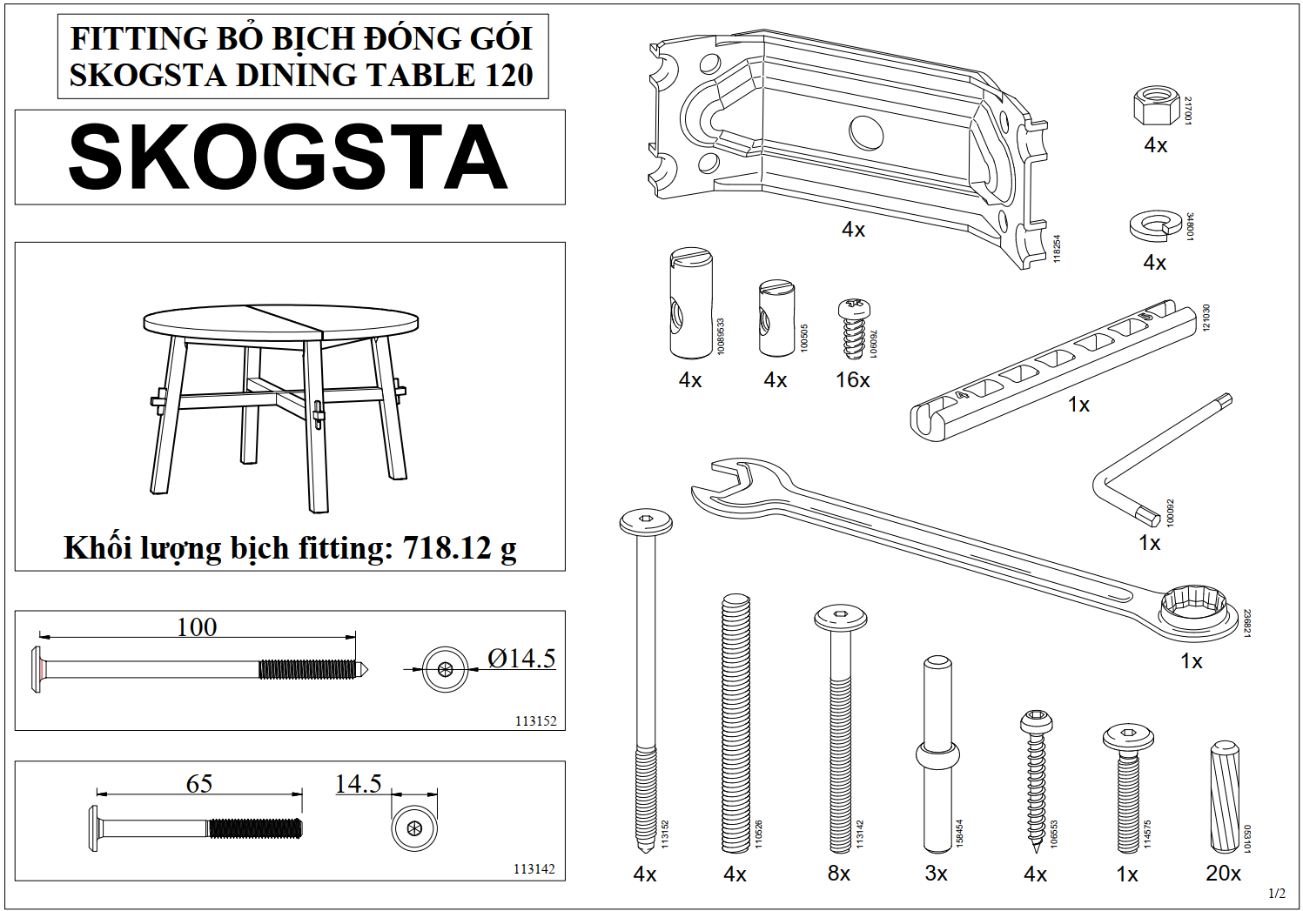
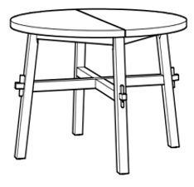
 |  | Danh Mục FT | SL
Số loại Fitting | 16 | 217001 | 4
Tổng SL Fitting ĐG | 83 | 348001 | 4

 |  | 118254 | 4
 |  | 10089533 | 4
 |  | 100505 | 4
 |  | 760901 | 16
 |  | 121030 | 1
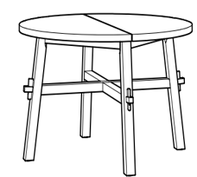
 |  | 100092 | 1
 |  | 236821 | 1
 |  | 113152 | 4
 |  | 110526 | 4
 |  | 113142 | 8
 |  | 158454 | 3
 |  | 106553 | 4
 |  | 114575 | 1
 |  | 053101 | 20
 |  | Tổng | 83

Nam loger
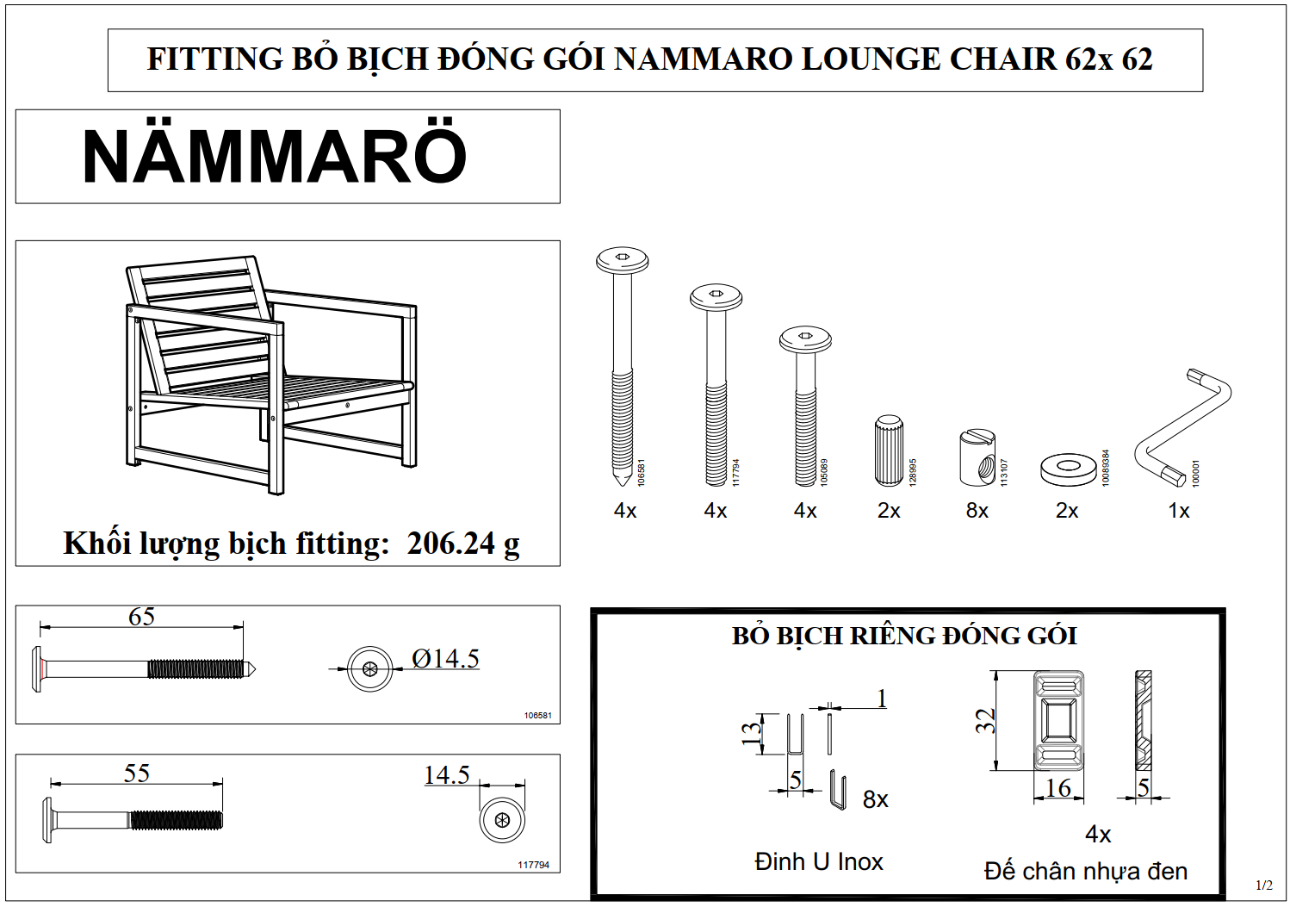
 |  | Danh Mục FT | SL
Số loại Fitting | 7 | 106581 | 4
Tổng SL Fitting ĐG | 25 | 117794 | 4

 |  | 105089 | 4
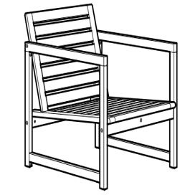
 |  | 128995 | 2
 |  | 113107 | 8
 |  | 10089384 | 2
 |  | 100001 | 1

 |  | Tổng | 25

Nam Sunbed
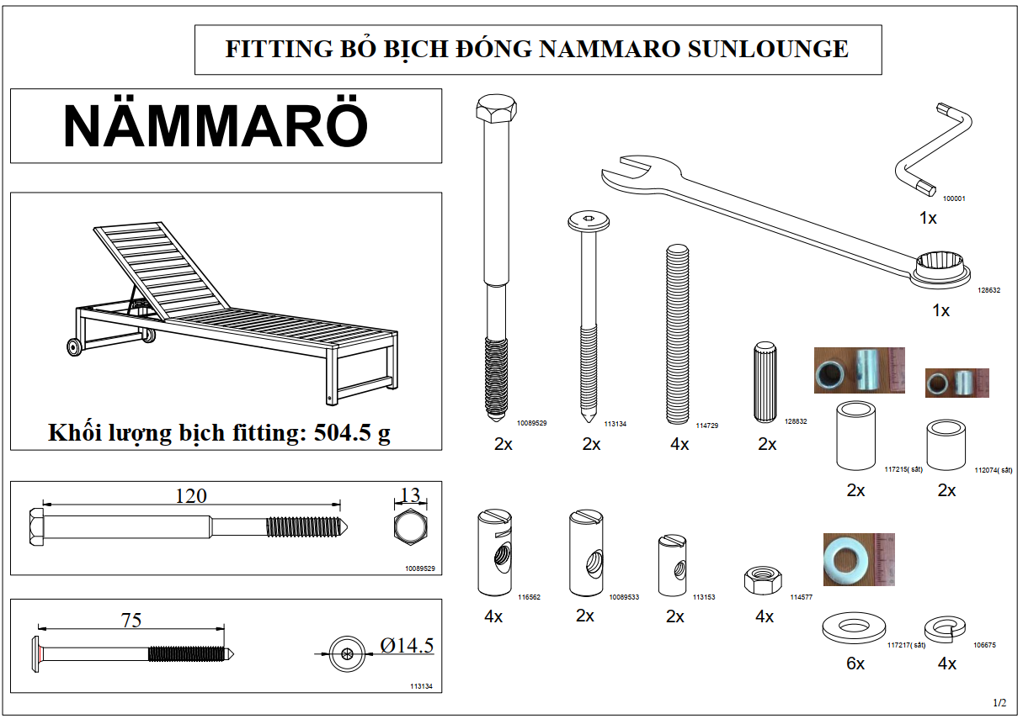
 |  | Danh Mục FT | SL
Số loại Fitting | 14 | 100001 | 1
Tổng SL Fitting ĐG | 38 | 128632 | 1
 |  | 10089529 | 2
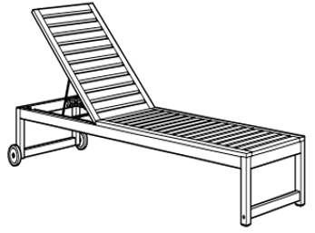
 |  | 113134 | 2

 |  | 114729 | 4
 |  | 128832 | 2
 |  | 117215 | 2
 |  | 112074 | 2
 |  | 116562 | 4
 |  | 10089533 | 2
 |  | 113153 | 2
 |  | 114577 | 4
 |  | 117217 | 6
 |  | 106675 | 4

 |  | Tổng | 38

Nam 140 200
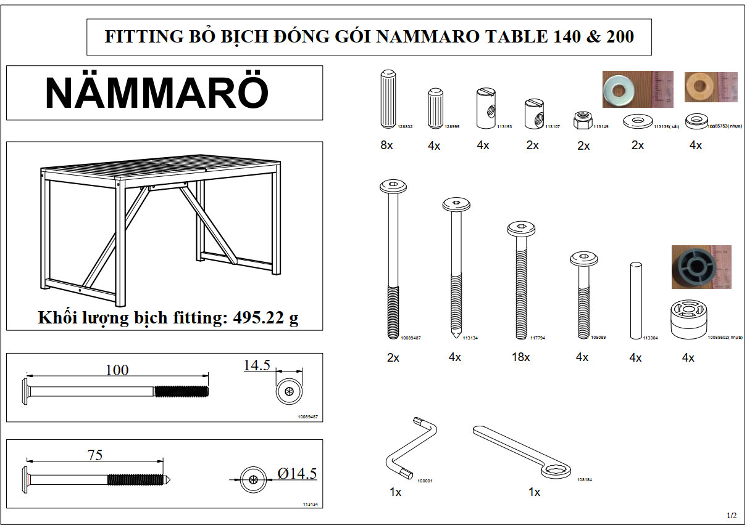
 |  | Danh Mục FT | SL
Số loại Fitting | 15 | 128832 | 8
Tổng SL Fitting ĐG | 64 | 128995 | 4
 |  | 113153 | 4

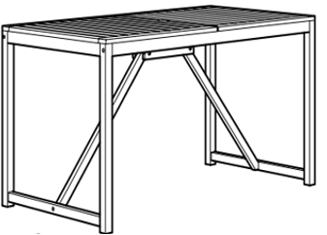
 |  | 113107 | 2
 |  | 113149 | 2
 |  | 113135 | 2
 |  | 10065753 | 4
 |  | 10089487 | 2
 |  | 113134 | 4
 |  | 117794 | 18
 |  | 105089 | 4
 |  | 113004 | 4
 |  | 10089502 | 4
 |  | 100001 | 1
 |  | 108184 | 1
 |  | Tổng | 64

Bon So2
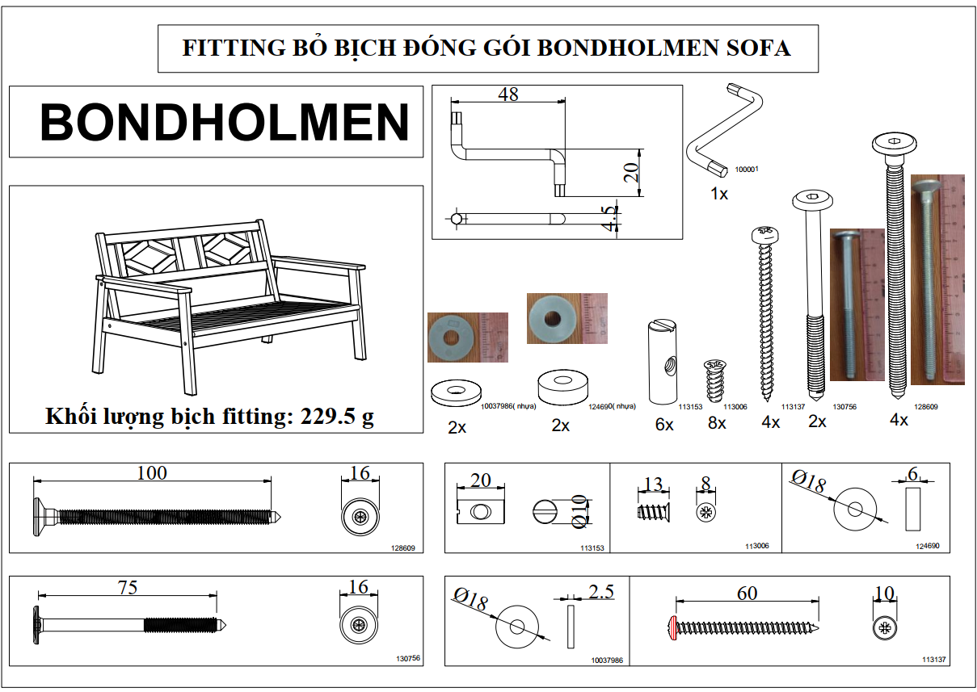
 |  | Danh Mục FT | SL
Số loại Fitting | 8 | 100001 | 1
Tổng SL Fitting ĐG | 29 | 10037986 | 2
 |  | 124690 | 2

 |  | 113153 | 6

 |  | 113006 | 8
 |  | 113137 | 4
 |  | 130756 | 2
 |  | 128609 | 4

 |  | Tổng | 29

nam 5pos
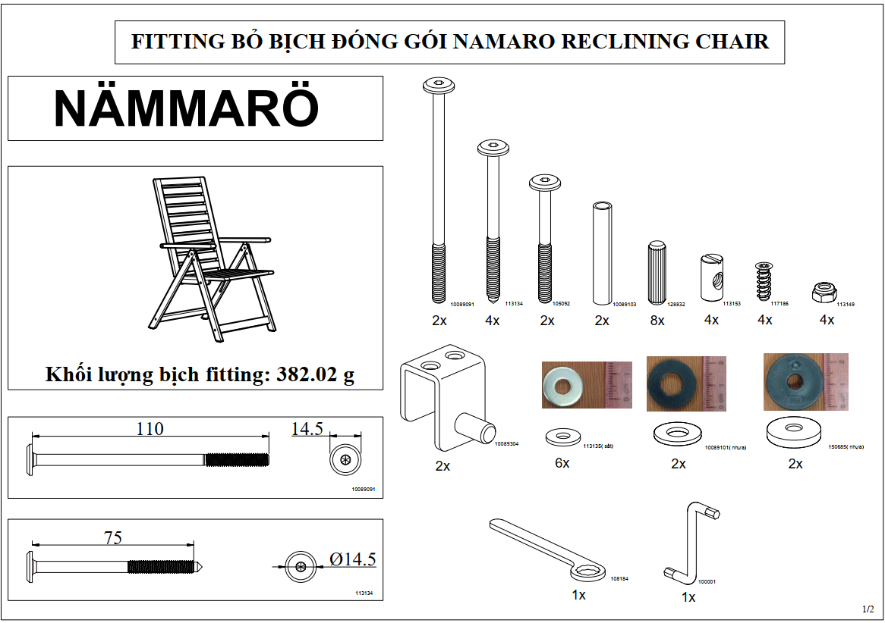

 |  | Danh Mục FT | SL
Số loại Fitting | 14 | 10089091 | 2
Tổng SL Fitting ĐG | 44 | 113134 | 4

 |  | 105092 | 2
 |  | 10089103 | 2
 |  | 128832 | 8
 |  | 113153 | 4
 |  | 117186 | 4
 |  | 113149 | 4
 |  | 10089304 | 2
 |  | 113135 | 6
 |  | 10089101 | 2
 |  | 150685 | 2
 |  | 108184 | 1
 |  | 100001 | 1
 |  | Tổng | 44

Sko 235
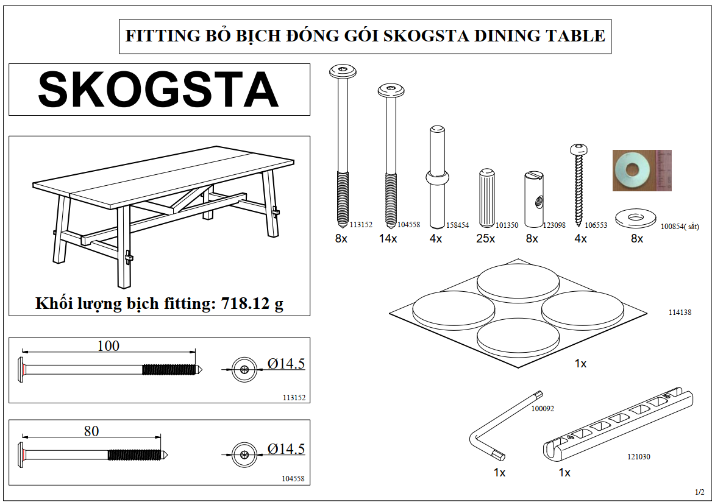
 |  | Danh Mục FT | SL
Số loại Fitting | 10 | 113152 | 8
Tổng SL Fitting ĐG | 74 | 104558 | 14

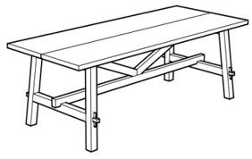
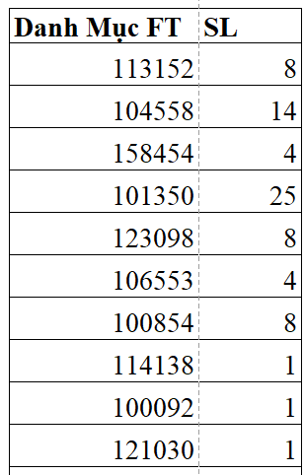
 |  | 158454 | 4
 |  | 101350 | 25
 |  | 123098 | 8
 |  | 106553 | 4
 |  | 100854 | 8
 |  | 114138 | 1
 |  | 100092 | 1
 |  | 121030 | 1

 |  | Tổng | 74

Reso
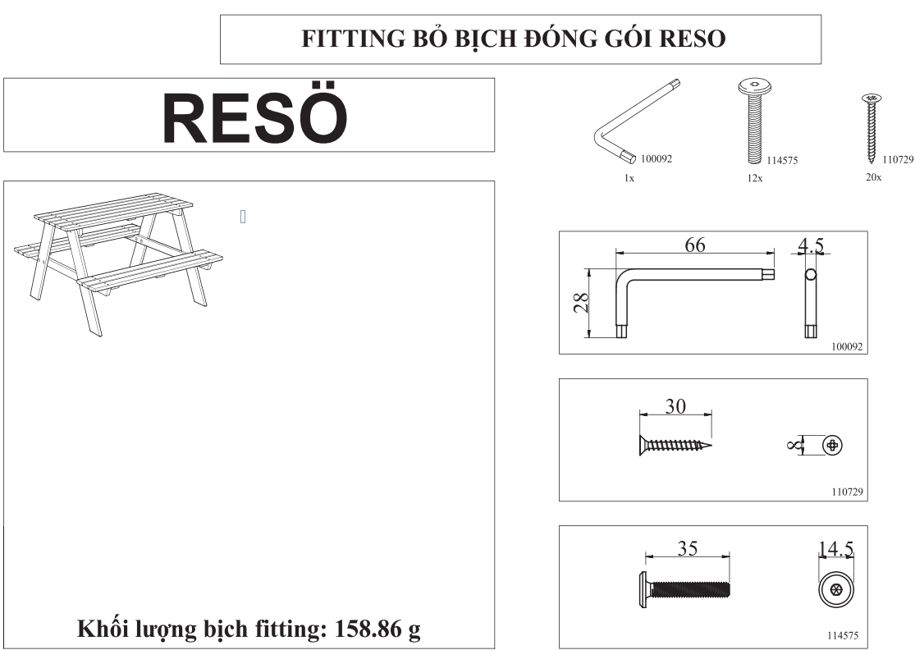
 |  | Danh Mục FT | SL
Số loại Fitting | 3 | 100092 | 1
Tổng SL Fitting ĐG | 33 | 114575 | 12
 |  | 110729 | 20

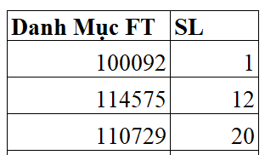

 |  | Tổng | 33

